Командный ИТОГ
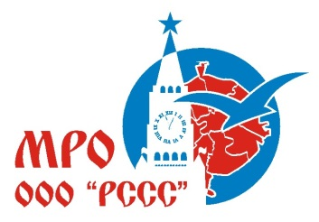

Московское региональное отделение "Российский Студенческий Спортивный Союз"
Cоревнования по легкой атлетике в программе XXXIII Московских Студенческих Спортивных Игр
Москва, Стадион имени Братьев Знаменских, 29-30 мая 2021года
Место | Высшее учебное заведение | Количество зачетных видов | Сумма очков
1 | РГУФКСМиТ | 42 | 707
2 | НИУ МЭИ | 42 | 656
3 | МГТУ им. Н.Э.Баумана | 42 | 581
4 | МГУ имени М.В. Ломоносова | 42 | 574
5 | МГСУ | 42 | 373
6 | МАИ | 42 | 368
7 | РГАУ-МСХА | 42 | 312
8 | РХТУ имени Д.И.Менделеева | 42 | 286
9 | РУТ | 34 | 280
10 | МПГУ | 22 | 278
11 | РУДН | 42 | 211
12 | РГУНиГ имени И.М. Губкина | 28 | 172
13 | МФТИ | 24 | 148
14 | МГПУ | 10 | 124
15 | РГСУ | 5 | 110
16 | НИТУ МИСиС | 14 | 107
17 | МИИГАиК | 19 | 101
18 | МИЭТ | 18 | 96
19 | Финансовый университет | 6 | 69
20 | РЭУ им. Г. В. Плеханова | 6 | 61
21 | РАНХиГС | 16 | 56
22 | НИУ ВШЭ | 9 | 53
23 | МГИМО | 23 | 46
24 | ГУЗ | 11 | 37
25 | ГУУ | 13 | 35
26 | МАДИ | 11 | 28
27 | МИФИ | 34 | 25
28 | МГРИ им.Серго Орджоникидзе | 19 | 19
29 | РГУ им.Косыгина | 2 | 12

